Тип_подключения
РОЗНИЧНЫЙ ПРАЙС-ЛИСТ

Доплата за подключение DELTA Laser Line
Цены включают НДС 18% |  | 2016-01-11

№ | Тип подключения | Стоимость, У.Е.
1 | 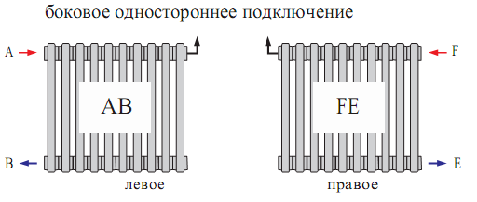 | 0
2 | 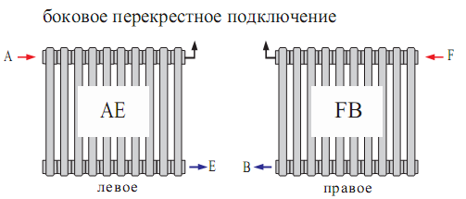 | 0
3 | 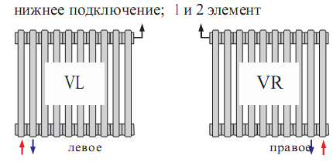 | 53.52
4 | 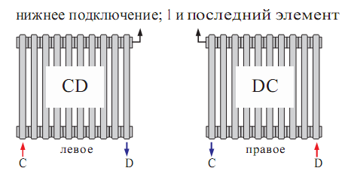 | 53.52
№ | Тип подключения | Стоимость, У.Е.
5 | 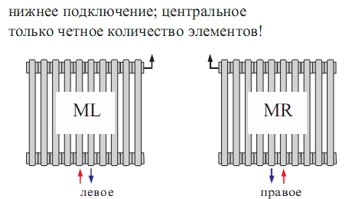 | 64.67
6 | 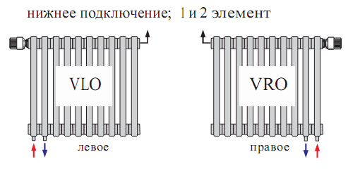 | 104.38
7 | 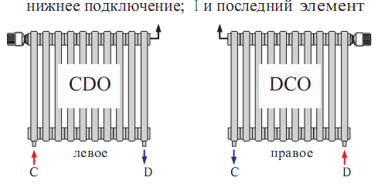 | 104.38
8 | 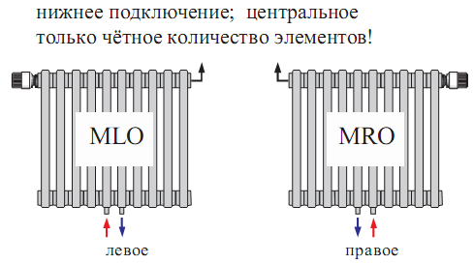 | 150.54

